Лист1
www.artstucco.com.ua
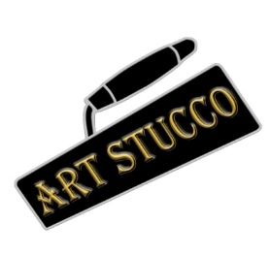 | ТОВ Арт Стукко ЄДРПОУ 43979845 м.Київ, пров.Магнітогорський 1, оф.302 www.artstucco.com.ua artstucco.info@gmail.com 063-190-26-83 067-448-06-44 095-477-95-16
Кошторис на облицювання плиткою
№ | Вид роботи | Од.вим. | Ціна, грн
1 | Облицювання плиткою типу «стандарт» (400*600, 300*300мм) | м2 | 500
2 | Облицювання плиткою великого формату (від 800*1200, 1000*1000) | м2 | від 800
3 | Облицювання мозаїкою | м2 | від 1000
4 | Облицювання плиткою «по діагоналі» | м2 | 650
5 | Облицювання плиткою «по діагоналі» | м3 | 651
6 | Фугування плитки цементно-піщаною затиркою в один колір | м2 | 50
7 | Фугування плитки епоксидною двокомпонентною затиркою | м2 | від 150
7 | Облицювання декоративним елементом «фризом» | м/пог | 500
8 | Зарізання на плитці під кут 45 градусів (одна сторона) | м/пог | 150
9 | Монтаж куточка пластикового | м/пог | 50
10 | Монтаж куточка нікельованого | м/пог | 200
11 | Монтаж куточка алюмінієвого | м/пог | 100
12 | Отвори в плитці під фітинги, розетки і т.д | шт. | 200
13 | Декор. екран під ванною з піноблоку, гіпсокартону | шт. | 1000
*Ціна актуальна на 01.12.2021

